Gráficos
 | Proyecto
 | Sistema de Gestión de Productos y Control de Inventario de un Micromercado

Gráfico de esfuerzo
2021-07-16 | 4
2021-07-17 | 4
2021-07-18 | 0
2021-07-19 | 2
2021-07-20 | 10
2021-07-21 | 9
2021-07-22 | 12
2021-07-23 | 0

Gráfico de tareas
2021-07-16 | 4
2021-07-17 | 3
2021-07-18 | 0
2021-07-19 | 2
2021-07-20 | 7
2021-07-21 | 5
2021-07-22 | 5
2021-07-23 | 0

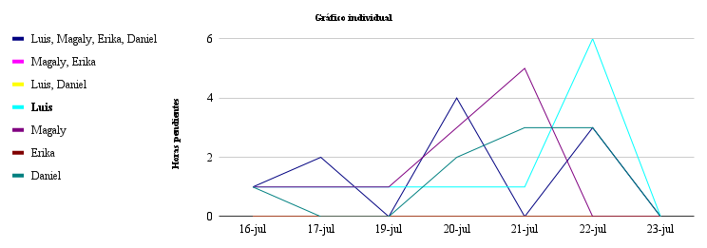

 | 2021-07-16 | 2021-07-17 | 2021-07-19 | 2021-07-20 | 2021-07-21 | 2021-07-22 | 2021-07-23
Luis, Magaly, Erika, Daniel | 1 | 2 | 0 | 4 | 0 | 3 | 0
Magaly, Erika | 0 | 0 | 0 | 0 | 0 | 0 | 0
Luis, Daniel | 0 | 0 | 0 | 0 | 0 | 0 | 0
Luis | 1 | 1 | 1 | 1 | 1 | 6 | 0
Magaly | 0 | 0 | 0 | 1 | 4 | 0 | 0
Erika | 1 | 1 | 1 | 2 | 1 | 0 | 0
Daniel | 1 | 0 | 0 | 2 | 3 | 3 | 0

